Agrupados
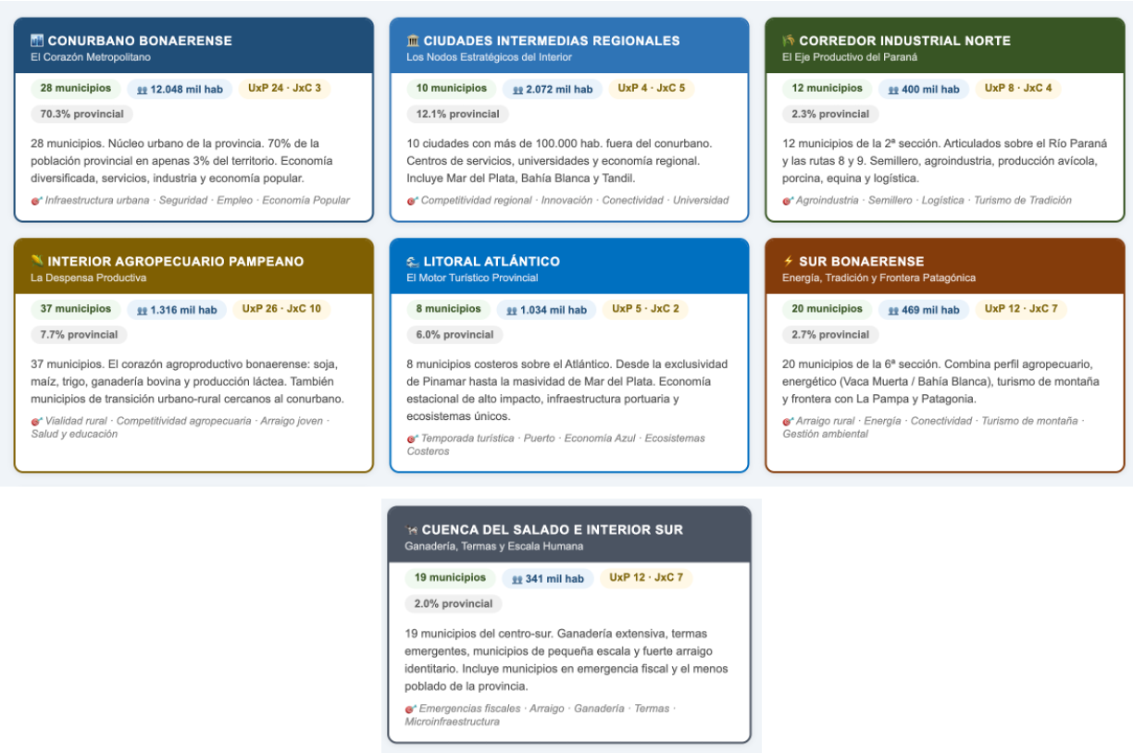
CLUSTERIZACION x CIRCUITOS ELECTORALES
Para obtener mas detalle de resultados electorales, clusters geograficos y productivos e indicadores financieros ingresar a:
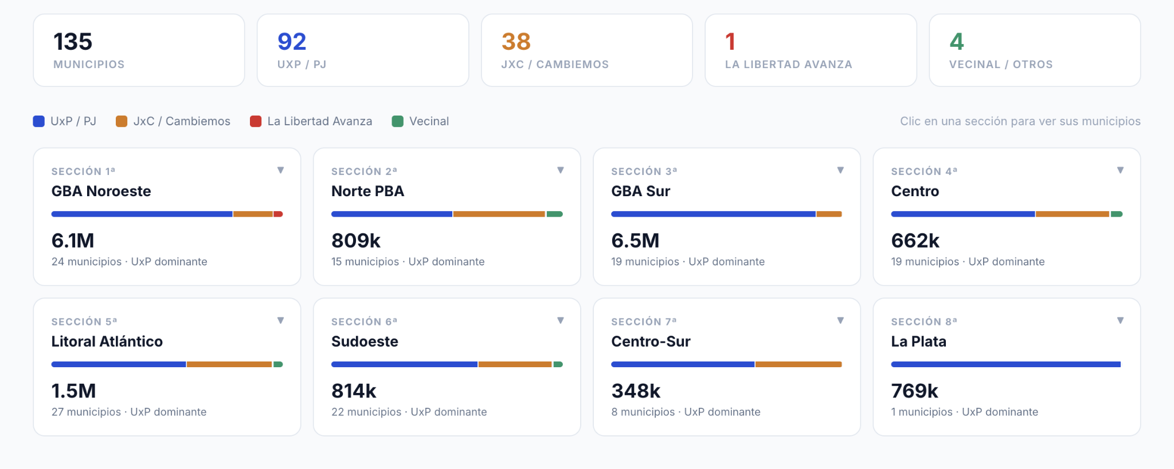

CLUSTERIZACION x ACTIVIDAD ECONOMICA e IDENTIDAD

